Primera ronda AES
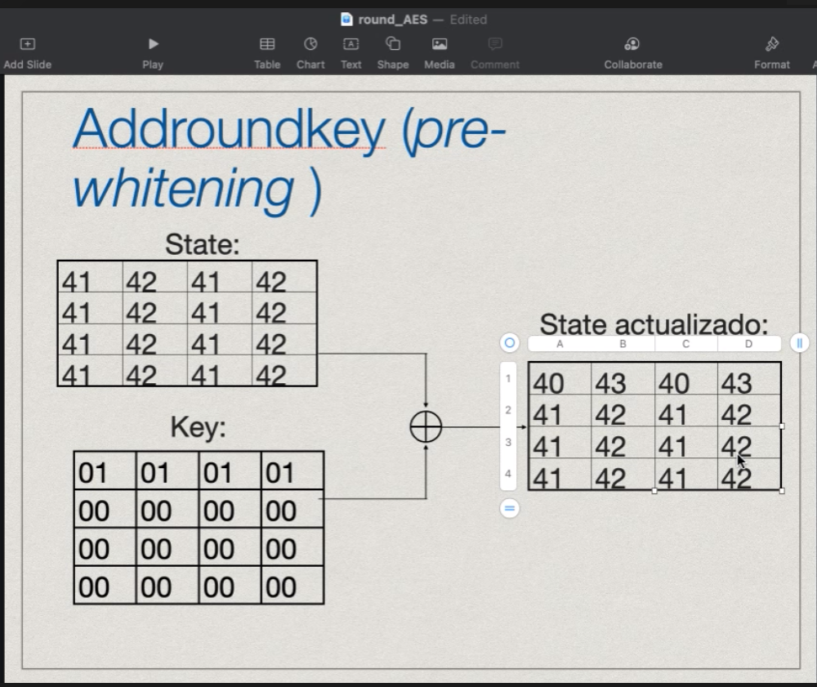

State actualizado
 |  |  |  |  |  |  |  |  |  |  |  |  |  |  |  |  | consulta
40 | 43 | 40 | 43 |  | 09 | 1A | 09 | 1A |  | 0 corrimientos | 09 | 1A | 09 | 1A |  | 09 |  | 12 | 58 | 1D | 58 |  | 12 | 74 | 83 | 2C |  | C9
41 | 42 | 41 | 42 | SBOX ---> | 83 | 2C | 83 | 2C | SHIFT ROW | 1 corrimientos | 2C | 83 | 2C | 83 | MIXCOLUMN | 2C |  | 09 | 2C | 83 | 2C | CAMBIO COLUMNAS | 09 | 58 | 9E | 2C | OPERACIÓN XOR | E3
41 | 42 | 41 | 42 |  | 83 | 2C | 83 | 2C |  | 2 corrimientos | 83 | 2C | 83 | 2C |  | 83 |  | 09 | 2C | 83 | 2C |  | 09 | 2C | 1D | 74 |  | 4C
41 | 42 | 41 | 42 |  | 83 | 2C | 83 | 2C |  | 3 corrimientos | 2C | 83 | 2C | 83 |  | 2C |  | 1B | 74 | 9E | 74 |  | 1B | 2C | 83 | 58 |  | EC

 |  |  |  |  |  |  |  |  |  |  |  |  |  |  |  | 1A |  | 34 | 1D | 58 | 1D |  | 34 | 9E | 2C | 83 |  | 5
 |  |  |  |  |  |  |  |  |  |  |  |  |  |  |  | 83 |  | 1A | 83 | 2C | 83 | CAMBIO COLUMNAS | 1A | 1D | 74 | 83 | OPERACIÓN XOR | F0
 |  |  |  |  |  |  |  |  |  |  |  |  |  |  |  | 2C |  | 1A | 83 | 2C | 83 |  | 1A | 83 | 58 | 9E |  | 5F | Resultado final
 |  |  |  |  |  |  |  |  |  |  |  |  |  |  |  | 83 |  | 2E | 9E | 74 | 9E |  | 2E | 83 | 2C | 1D |  | 9C
 |  |  |  |  |  |  |  |  |  |  |  |  |  |  |  |  |  |  |  |  |  |  |  |  |  |  |  |  | C9 | 05 | C9 | 05
 |  |  |  |  |  |  |  |  |  |  |  |  |  |  |  |  |  |  |  |  |  |  |  |  |  |  |  |  | E3 | F0 | E3 | F0
 |  |  |  |  |  |  |  |  |  |  |  |  |  |  |  | 09 |  | 12 | 58 | 1D | 1A |  | 12 | 74 | 83 | 74 |  | C9 | 4C | 5F | 4C | 5F
 |  |  |  |  |  |  |  |  |  |  |  |  |  |  |  | 2C |  | 09 | 2C | 83 | 83 | CAMBIO COLUMNAS | 09 | 58 | 9E | 58 | OPERACIÓN XOR | E3 | EC | 9C | EC | 9C
 |  |  |  |  |  |  |  |  |  |  |  |  |  |  |  | 83 |  | 09 | 2C | 83 | 2C |  | 09 | 2C | 1D | 2C |  | 4C
 |  |  |  |  |  |  |  |  |  |  |  |  |  |  |  | 2C |  | 1B | 74 | 9E | 83 |  | 1B | 2C | 83 | 2C |  | EC

 |  |  |  |  |  |  |  |  |  |  |  |  |  |  |  | 1A |  | 34 | 1D | 58 | 1D |  | 34 | 9E | 2C | 83 |  | 5
 |  |  |  |  |  |  |  |  |  |  |  |  |  |  |  | 83 |  | 1A | 83 | 2C | 83 | CAMBIO COLUMNAS | 1A | 1D | 74 | 83 | OPERACIÓN XOR | F0
 |  |  |  |  |  |  |  |  |  |  |  |  |  |  |  | 2C |  | 1A | 83 | 2C | 83 |  | 1A | 83 | 58 | 9E |  | 5F
 |  |  |  |  |  |  |  |  |  |  |  |  |  |  |  | 83 |  | 2E | 9E | 74 | 9E |  | 2E | 83 | 2C | 1D |  | 9C

Segunda ronda AES
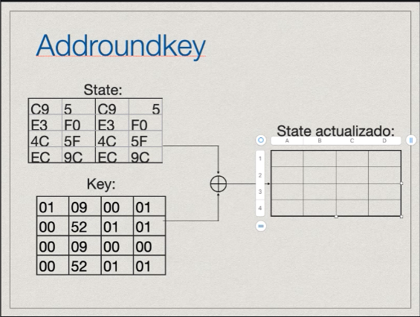

State actualizado

C8 | 0C | C9 | 04 |  | E8 | FD | DD | F2 |  | E8 | FE | DD | F2 |  | E8 | CB | 74 | 52 | BC |  | CB | 4E | 29 | 5E |  | F2
E3 | A2 | E2 | F1 | Sbox -> | 11 | 3A | 98 | A2 | Shift rows | 3A | 98 | A1 | 11 | Mix Column | 3A | E8 | 3A | 29 | 5E | Cambio Columnas | E8 | 74 | 7B | 5E | XOR | B9
4C | 56 | 4C | 5F |  | 29 | B1 | 30 | CD |  | 29 | CF | 29 | B1 |  | 29 | E8 | 3A | 29 | 5E |  | E8 | 3A | 52 | E2 |  | 62
EC | CE | ED | 9D |  | CE | 8B | 55 | 5E |  | 5E | CE | 8B | 55 |  | 5E | 23 | 4E | 7B | E2 |  | 23 | 3A | 29 | BC |  | 8C
 |  |  |  |  |  |  |  |  |  |  |  |  |  |  |  |  |  |  |  |  |  |  |  |  |  |  | Resultado |  |  |  |  | Subkey 2

 |  |  |  |  |  |  |  |  |  |  |  |  |  |  | FE | E7 | 2B | 85 | 87 |  | E7 | B3 | CF | CE |  | 55 | F2 | 55 | FB | 28 |  | 0 | 1 | 0 | 9 |  | F2 | 54 | FB | 21
 |  |  |  |  |  |  |  |  |  |  |  |  |  |  | 98 | FE | 98 | CF | CE | Cambio Columnas | FE | 2B | 4A | CE | XOR | 51 | B9 | 51 | 74 | 4D | XOR | 1 | 1 | 1 | 53 | = | B8 | 50 | 75 | 1E
 |  |  |  |  |  |  |  |  |  |  |  |  |  |  | CF | FE | 98 | CF | CE |  | FE | 98 | 85 | 49 |  | AA | 62 | AA | A8 | 65 |  | 0 | 0 | 0 | 9 |  | 62 | AA | A8 | 6C
 |  |  |  |  |  |  |  |  |  |  |  |  |  |  | CE | 19 | B3 | 4A | 49 |  | 19 | 98 | CF | 87 |  | C9 | 8C | C9 | F9 | 7 |  | 1 | 1 | 1 | 53 |  | 8D | C8 | F8 | 54

 |  |  |  |  |  |  |  |  |  |  |  |  |  |  | DD | A1 | 59 | 52 | 0D |  | A1 | F8 | 29 | 8B |  | FB
 |  |  |  |  |  |  |  |  |  |  |  |  |  |  | A1 | DD | A1 | 29 | 8D | Cambio Columnas | DD | 59 | 7B | 8B | XOR | 74
 |  |  |  |  |  |  |  |  |  |  |  |  |  |  | 29 | DD | A1 | 29 | 8D |  | DD | A1 | 52 | 86 |  | A8
 |  |  |  |  |  |  |  |  |  |  |  |  |  |  | 8B | 7C | F8 | 7B | 86 |  | 7C | A1 | 29 | 0D |  | F9

 |  |  |  |  |  |  |  |  |  |  |  |  |  |  | F2 | FF | 22 | 79 | AA |  | FF | 33 | B1 | 55 |  | 28
 |  |  |  |  |  |  |  |  |  |  |  |  |  |  | 11 | F2 | 11 | B1 | 55 | Cambio Columnas | F2 | 22 | C8 | 55 | XOR | 4D
 |  |  |  |  |  |  |  |  |  |  |  |  |  |  | B1 | F2 | 11 | B1 | 55 |  | F2 | 11 | 79 | FF |  | 65
 |  |  |  |  |  |  |  |  |  |  |  |  |  |  | 55 | 0D | 33 | C8 | FF |  | 0D | 11 | B1 | AA |  | 7

